GESTION DEL CAMBIO
 |  | GESTIÓN DEL CAMBIO |  |  |  | MX-HSE-F-49
 |  |  |  |  |  | REV 6
 |  |  |  |  |  | ENE 2023
 |  | DOCUMENTO:
PERSONA QUE PROPONE EL CAMBIO: |  | José Juan Domínguez |  | PUESTO: | Gerente de Operaciones
LIDER DEL PROCESO: |  | Victoria García |  | PROCESO: | Gerente General
SECCIÓN 1: DESCRIPCIÓN DEL CAMBIO |  |  |  |  | FECHA: | 2024-10-14
SELECCIONE LA CLASE DE CAMBIO QUE DESEA REALIZAR (MARCAR CON UNA "X")
CAMBIO TEMPORAL |  |  |  | CAMBIO PERMANENTE |  | X
CAMBIO TECNICO |  |  | X | CAMBIO ADMINISTRATIVO
CAMBIO EN REQUISITOS LEGALES
DESCRIBA EL CAMBIO A REALIZAR (EN CASO DE SER NECESARIO INCLUYA DOCUMENTOS EN ANEXO):
Antecedentes: En el proceso actual de cambio de componentes se ha estado utilizando la llave Stillson de fierro. Si bien esta herramienta es robusta y ha sido utilizada durante largo tiempo, su diseño presenta ciertos riesgos y limitaciones en términos de seguridad, ergonomía y eficiencia. Propuesta de Cambio: Se propone la implementación de una solid grip wrench como herramienta principal para la sustitución de componentes en lugar de la llave Stillson de fierro. Mayor seguridad: La solid grip wrench ofrece una sujeción más firme y segura, minimizando el riesgo de deslizamientos y accidentes al manipular componentes, en comparación con la llave Stillson. Control y precisión: Su diseño específico con medidas intercambiables(Diametro B-P), aseguran un mejor manejo y sujeción, evitando eventos no deseados por deslizamientos. Eficiencia: Se prolonga la vida útil de las piezas, ya que hay menor desgaste en comparación con el uso de llaves Stillson. |  |  |  | 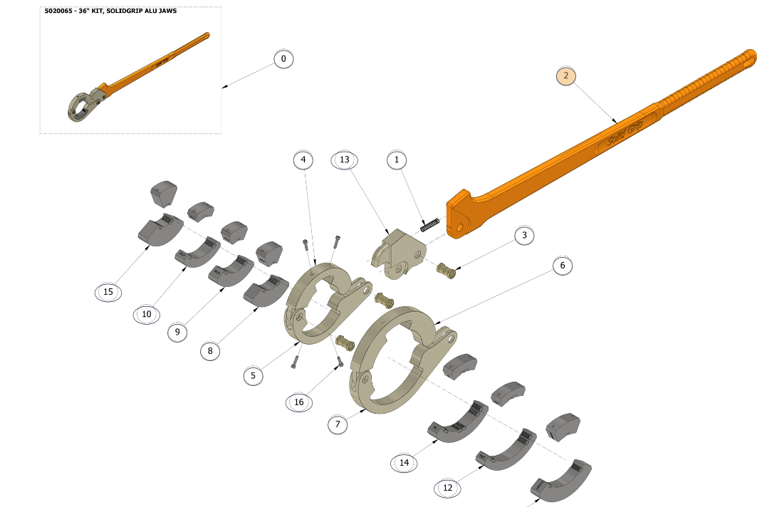
EL CAMBIO AFECTARA EL DESEMPEÑO DE SST |  | SI | Si la respuesta es "SI" continue realizando este documento
PROCESOS QUE ESTARÍAN INVOLUCRADAS EN EL CAMBIO (MARCAR CON UNA "X")
RECURSOS HUMANOS |  | HSE | OPERACIONES | FINANCIERO Y ADMINISTRATIVO | MANTENIMIENTO | LOGISTICA
 |  | X | X | X | X
TECNOLOGIA DE LA INFORMACIÓN |  | GERENCIA GENERAL | DIRECCION CORPORATIVA | COMITÉ DE SST | OTRO (DEFINA): | OTRO (DEFINA):
 |  | X | X | X
Para continuar con las siguientes secciones se debe convocar a reunión a las gerencias y lideres de las áreas involucradas en el cambio que se realizara, para analizar en conjunto los riesgos.
SECCIÓN 2: EVALUACIÓN DE RIESGOS SST
PELIGROS SST PODRÍA GENERAR EL CAMBIO (EVALUAR CON EL LIDER HSE ) - Enfoque en los riesgos que se generan con la implementación del cambio.
PELIGRO PARA SST | NUEVO PELIGRO SST | PROBABILIDAD | CONSECUENCIA | RIESGO (VER TABLA DE REFERENCIA) | JERARQUIA DE CONTROLES * = Efectividad | DESCRIPCIÓN
Ergonómico: Lesiones por el manejo manual de carga al manipular la herramienta. | NO | ALTA | GRAVE | RIESGO IMPORTANTE | Administrativo (**) | Capacitación NOM-036-STPS-2018: Factores de riesgo ergonómico en el trabajo. - Pausas activas
Mecánico: Golpes, machucones y/o aplastamientos; Durante la manipulación de la herramienta manual. | NO | ALTA | GRAVE | RIESGO IMPORTANTE | Administrativo (**) | Identificación de puntos de atrapamiento - Uso de guantes anti impacto.
Fátiga: Por el uso repetitivo de la llave, puede provocar fátiga muscular, espamos, calambres. | NO | ALTA | LEVE | RIESGO MODERADO | Administrativo (**) | Pausas activas - Distribución de la tarea por intervalos de tiempo entre los responsables de uso.
COSTO ESTIMADO PARA IMPLEMENTACIÓN DEL CAMBIO (USD): |  |  | $3,755.00 | TIEMPO ESTIMADO DE IMPLEMENTACIÓN (MESES) |  | 1.00
SECCIÓN 3 AUTORIZACIÓN DEL CAMBIO
DE A CUERDO AL ANALISIS REALIZADO SE APRUEBA EL CAMBIO: |  |  | SI | APROBADO POR: | DIRECTOR DE OPERACIONES
SECCIÓN 4: PLANEACIÓN DEL CAMBIO
Responda las siguientes preguntas para tomarlas en cuenta en su planeación
EL CAMBIO QUE SE REALIZARA NECESITARA LA ACTUALIZACIÓN DE ALGÚN DOCUMENTO (PROCEDIMIENTOS O FORMATOS) |  |  | SI | INDIQUE EL CÓDIGO Y NOMBRE DEL DOCUMENTO QUE SE DEBE ACTUALIZAR | MX-PR-OPP-33 Procedimiento de remplazo de componentes
EL CAMBIO QUE SE REALIZARA NECESITARA LA CREACIÓN DE UN NUEVO DOCUMENTO (PROCEDIMIENTOS O FORMATOS) |  |  | SI
INDIQUE QUE PUESTOS DE TRABAJO REQUIEREN DE CAPACITACIÓN |  |  | Perforistas y auxiliares de perforación
PLAN DE TRABAJO DE IMPLEMENTACIÓN DEL CAMBIO |  |  |  | SEGUIMIENTO DE IMPLEMENTACIÓN DEL CAMBIO
ACTIVIDADES A REALIZAR | REPONSABLE | FECHA INICIO | FECHA FIN | ESTATUS | IDENTIFICACIÓN DE DESVIACIONES | CORRECCION DE DESVIACIONES
Solicitud de cotizaciones e información técnica | Germán García | 2024-10-14 | 2024-10-18
Adquisición y preparación de logística para el envío. | Germán García | 2024-10-23 | 2024-11-15
Actualizar MX-PR-OPP-33 Procedimiento de remplazo de componentes | Eduardo Galavíz | 2024-11-10 | 2024-11-13
Elaboración de guía de uso seguro de la solid grip wrench | Eduardo Galavíz/Jorge Jiménez | 2024-11-10 | 2024-11-13

SECCIÓN 5: IMPLEMENTACIÓN DEL CAMBIO
LIDER DE PROCESO VALIDA LA IMPLEMENTACIÓN EN SU PROCESO (MARCAR CON UNA "X")
RECURSOS HUMANOS |  | HSE | OPERACIONES | FINANCIERO Y ADMINISTRATIVO | MANTENIMIENTO | LOGISTICA
Implementado |  | Implementado | Implementado | Implementado | Implementado | Implementado
TECNOLOGIA DE LA INFORMACIÓN |  | GERENCIA GENERAL | DIRECCION CORPORATIVA | COMITÉ DE SST | OTRO (DEFINA): | OTRO (DEFINA):
 |  | Implementado | Implementado | Implementado
SE DA POR CERRADA LA GESTIÓN DEL CAMBIO CUANDO TODOS LOS LIDERES DE PROCESO CONFIRMEN LA IMPLEMENTACIÓN DEL CAMBIO |  |  |  |  | FECHA CIERRE | 2024-11-16
RECUERDE: INFORMAR ESTA GESTIÓN DEL CAMBIO a través de RHOMB en la sección Reporte de Acción de Mejora en el módulo de HSEQ.

TABLA REF
